关系图
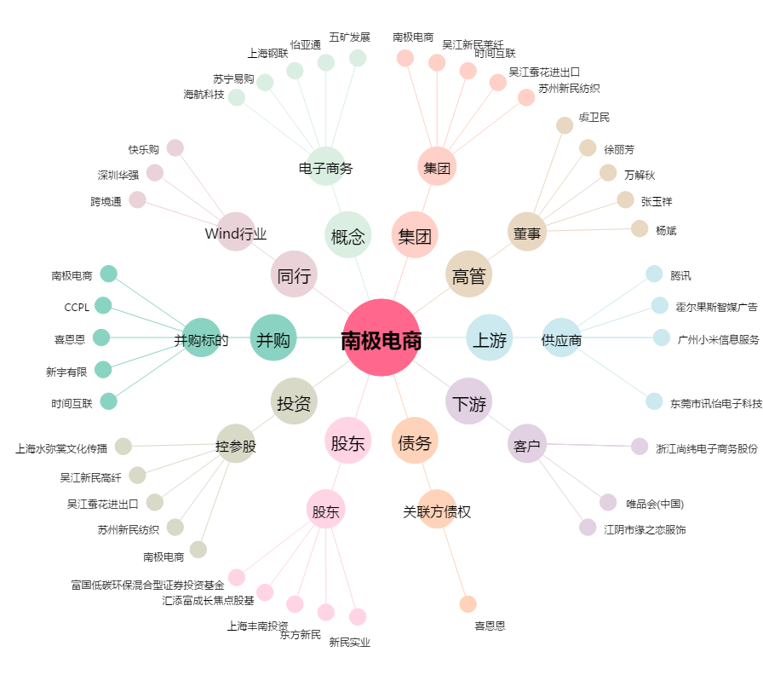
南极电商[002127.SZ] - 关系概览图

